①Primaｽﾄｯｷﾝｸﾞ
●メディカルサポート オーダーメイド採寸表 ① Primaストッキング
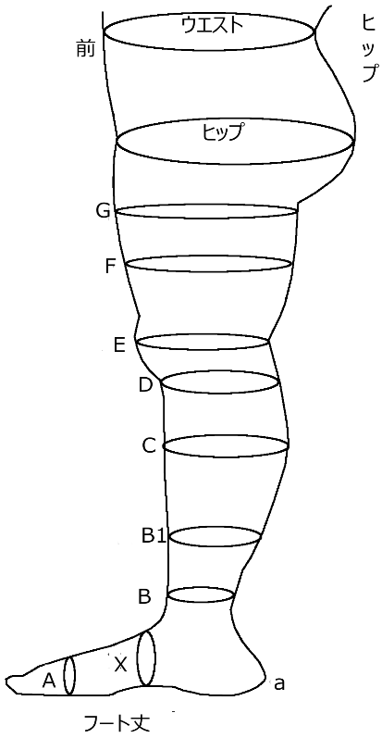
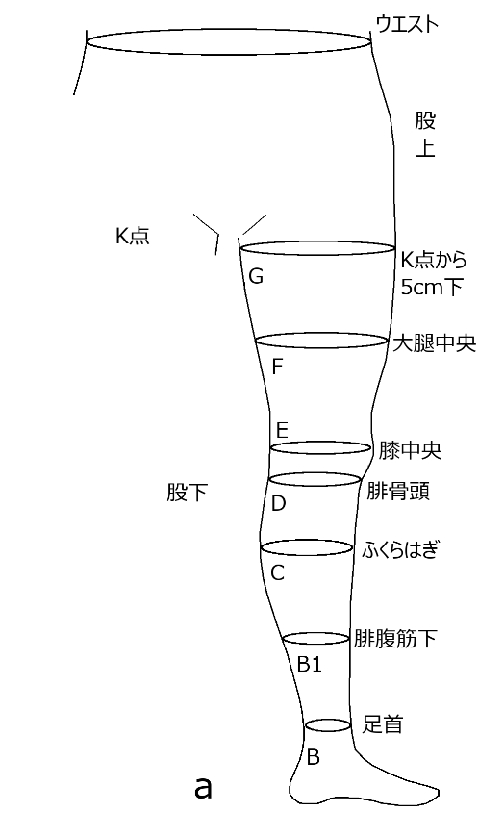
※アイテムによって必要な採寸箇所が異なります。
ご不明な点等ございましたら弊社ホームページ内の採寸マニュアルをご覧いただくか、弊社までお問い合わせをお願い申し上げます。
※ご注文につきまして
㈱メディックスと直接ご契約のない医療機関は代理店経由でのご注文をお願い致します。（不明な場合は弊社までお問い合わせ下さい。)
弊社弾性着衣は医療機器であるため個人販売はお受け致しかねます。
作製日数として約１週間程お時間を頂戴致します。
レッグ部
丈（長さ） |  |  | 患肢数値 |  | 周径（太さ） | 左下肢 |  | 右下肢
股上 | 前側 |  |  |  | ウエスト

 | ヒップ |  |  |  | ヒップ

a-K
股下 |  |  |  |  |  |  |  |  |  |  |  |  |  |  |  | 備考欄
a-G |  |  |  |  | G点
股下から5cm下
a-F |  |  |  |  | F点
かかと-大腿中央
a-E |  |  |  |  | E点
かかと-膝中央
Y
a-D |  |  |  |  | D点
かかと-腓骨頭
a-C |  |  |  |  | C点
かかと-ふくらはぎ
a-B1 |  |  |  |  | B1点 |  |  |  |  | 【オプション】（必要な方は下記チェックを入れてください）
かかと-腓腹筋下
a-B |  |  |  |  | B点 |  |  |  |  | 《パンティーストッキング・パンティー部付片脚ストッキング》
かかと-足首 |  |  |  |  |  |  |  |  |  |  | □ | パンティー部分男性用開口部
a-X |  |  |  |  | Y点 |  |  |  |  |  |  |  |  |  |  | 販売元記入欄
かかと-土踏まず |  |  |  |  |  |  |  |  |  | 《ベルト付片脚ストッキング》
a-A |  |  |  |  | X点 |  |  |  |  |  | □ | 股上生地幅広に変更 ※ヒップ周囲の生地を幅広に出来ます。
かかと-小指付根 |  |  |  |  |  |  |  |  |  |  | □ | ベルト通し型に変更 ※ベルト通し穴を作り、取り外しが可能です。
フート丈 |  |  |  |  | A点 |  |  |  |  |  | □ | マジックテープ長さ変更 ※基本の長さはオス：10cm、メス：20cm
かかと-つま先 |  |  |  |  | ※丸編みは不要 |  |  |  |  |  |  |  | オス(硬い面) cm、メス(柔らかい面) cm
 |  |  |  |  |  |  |  |  |  |  |  |  |  |  |  |  |  |  | 販売元：株式会社メディックス 088-683-3456
測定日 |  | 年 月 日 |  |  |  |  |  |  | 数量 |  |  |  |  | 医療施設 |  |  |  | 診療科

ベージュ ・ サクラベージュ・ ブラック
※ブラック、サクラベージュはY30・Y40のみ
圧迫力 |  | Prima |  | M25(Ⅰ) ・ M35(Ⅱ) |  | カラー |  |  |  |  |  |  |  | 納品先 | 医療施設 ・ 代理店 ・ 患者自宅 |  |  | 計測者
 |  | 丸編み
 |  | Prima |  | Y30 ・ Y40 |  | つま先 | オープン ・ クローズ |  |  |  |  |  |  | ふりがな |  |  | 生年月日 | 年 月 日
 |  | 横編み |  |  |  |  |  |  |  |  |  |  |  | 患者氏名
アイテム |  | ハイソックス ・ ロングストッキング ・ パンティーストッキング
 |  |  |  |  |  |  |  |  |  |  |  |  |  | 患者住所 | 〒
 |  | ベルト付片脚ストッキング ・ パンティー部付片脚ストッキング
 |  |  |  |  |  |  |  |  |  |  |  |  |  | 患者TEL |  |  | 性別 | 女性 ・ 男性
患肢 |  | 左下肢 ・ 右下肢 ・ 両下肢
 |  |  |  |  |  |  |  |  |  |  |  |  |  |  |  |  |  |  | 改訂日：2026/08/27

②Prima・Growｱｰﾑｽﾘｰﾌﾞ
●メディカルサポート オーダーメイド採寸表 ② Prima・Growアームスリーブ

※アイテムによって必要な採寸箇所が異なります。
ご不明な点等ございましたら弊社ホームページ内の採寸マニュアルをご覧いただくか、弊社までお問い合わせをお願い申し上げます。
※ご注文につきまして
㈱メディックスと直接ご契約のない医療機関は代理店経由でのご注文をお願い致します。（不明な場合は弊社までお問い合わせ下さい。)
弊社弾性着衣は医療機器であるため個人販売はお受け致しかねます。
作製日数として約１週間程お時間を頂戴致します。
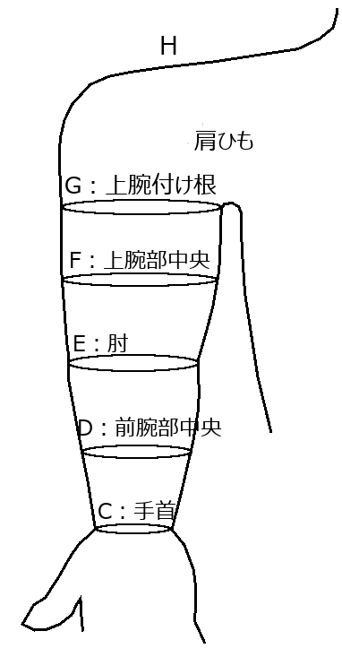
スリーブ丈
アーム部
丈（長さ） |  | 患肢数値 |  | 周径（太さ） | 左上肢 |  | 右上肢
C-G |  |  |  | G点
手首-上腕付根
C-F |  |  |  | F点
手首-上腕中央
C-E |  |  |  | E点
手首-肘関節 |  |  |  |  |  |  |  |  |  |  | 備考欄
C-D |  |  |  | D点
手首-前腕中央
 |  |  |  | C点

肩ひも長さ
H点-たすき掛けの要領
G-H丈

【オプション】（必要な方は下記チェックを入れてください）

□ 肩付スリーブ肩部生地幅広

□ Y15スリーブ肩斜めカット |  |  |  |  |  |  |  |  |  |  | 販売元記入欄

 |  |  | cm（最大4㎝まで）

 |  |  |  |  |  |  |  |  |  |  |  |  |  | 販売元：株式会社メディックス 088-683-3456
測定日 | 年 月 日 |  |  |  |  |  |  | 数量 | 医療施設 |  |  |  | 診療科

アイテム | Prima |  | M20 |  |  | カラー |  | ベージュ | 納品先 | 医療施設 ・ 代理店 ・ 患者自宅 |  |  | 計測者
 | 丸編み
 | アームスリーブ ・ 肩付スリーブ ・ ストラップ止スリーブ |  |  |  |  |  |  |  | ふりがな |  |  | 生年月日 | 年 月 日
 |  |  |  |  |  |  |  |  | 患者氏名
 | Grow |  | Y15 |  |  | カラー |  | ベージュ ・ ブラック
 | 横編み |  |  |  |  |  |  |  | 患者住所 | 〒
 | アームスリーブ
 |  |  |  |  |  |  |  |  | 患者TEL |  |  | 性別 | 女性 ・ 男性
患肢 | 左上肢 ・ 右上肢 ・ 両上肢
 |  |  |  |  |  |  |  |  |  |  |  |  |  | 改訂日：2025/2/15

③Primaﾐﾄﾝ(肩)付ｽﾘｰﾌﾞ
●メディカルサポート オーダーメイド採寸表 ③ Primaミトン（肩）付スリーブ

スリーブ丈
※アイテムによって必要な採寸箇所が異なります。
ご不明な点等ございましたら弊社ホームページ内の採寸マニュアルをご覧いただくか、弊社までお問い合わせをお願い申し上げます。
※ご注文につきまして
㈱メディックスと直接ご契約のない医療機関は代理店経由でのご注文をお願い致します。（不明な場合は弊社までお問い合わせ下さい。)
弊社弾性着衣は医療機器であるため個人販売はお受け致しかねます。
作製日数として約１週間程お時間を頂戴致します。
アーム部
丈（長さ） |  | 患肢数値 |  | 周径（太さ） | 左上肢 |  | 右上肢
C-G |  |  |  | G点
手首-上腕付根
C-F |  |  |  | F点
手首-上腕中央
C-E |  |  |  | E点
手首-肘関節 |  |  |  |  |  |  |  |  |  |  | 備考欄
C-D |  |  |  | D点
手首-前腕中央
 |  |  |  | C点

肩ひも長さ
H点-たすき掛けの要領
G-H丈

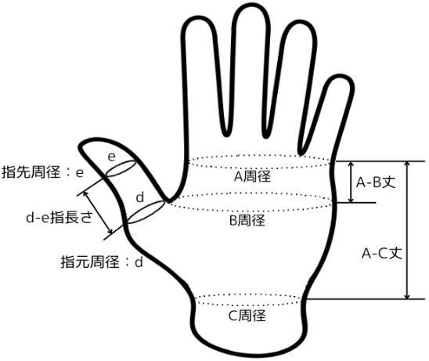
ミトン部
丈（長さ） |  | 患肢数値 |  | 周径（太さ） | 左上肢 |  | 右上肢
A-B |  |  |  | A点
小指付根-親指根元 |  |  |  | 小指の付け根
A-C |  |  |  | B点
小指付根-手首 |  |  |  | 親指の付け根 |  |  |  |  |  |  | 販売元記入欄
d-e |  |  |  | d点
親指長さ(希望丈) |  |  |  | 親指の根本
 |  |  |  | e点
 |  |  |  | 親指の指先

【オプション】（必要な方は下記チェックを入れてください） |  |  |  |  |  |  |  |  |  |  |  |  |  | 販売元：株式会社メディックス 088-683-3456
 |  |  |  |  |  |  |  |  | 医療施設 |  |  |  | 診療科
□ 肩付スリーブ肩部生地幅広
 |  |  |  |  |  |  |  |  | 納品先 | 医療施設 ・ 代理店 ・ 患者自宅 |  |  | 計測者

測定日 | 年 月 日 |  |  |  |  |  |  | 数量 | ふりがな |  |  | 生年月日 | 年 月 日
 |  |  |  |  |  |  |  |  | 患者氏名
圧迫力 | Prima |  | M20 |  |  | カラー |  | ベージュ
 | 丸編み |  |  |  |  |  |  |  | 患者住所 | 〒
アイテム | ミトン付スリーブ ・ ミトン肩付スリーブ
 |  |  |  |  |  |  |  |  | 患者TEL |  |  | 性別 | 女性 ・ 男性
患肢 | 左上肢 ・ 右上肢 ・ 両上肢
 |  |  |  |  |  |  |  |  |  |  |  |  |  | 改訂日：2025/2/15

④Growｸﾞﾛｰﾌﾞ
●メディカルサポート オーダーメイド採寸表 ④ Growグローブ

スリーブ丈
※アイテムによって必要な採寸箇所が異なります。
ご不明な点等ございましたら弊社ホームページ内の採寸マニュアルをご覧いただくか、弊社までお問い合わせをお願い申し上げます。
※ご注文につきまして
㈱メディックスと直接ご契約のない医療機関は代理店経由でのご注文をお願い致します。（不明な場合は弊社までお問い合わせ下さい。)
弊社弾性着衣は医療機器であるため個人販売はお受け致しかねます。
作製日数として約１週間程お時間を頂戴致します。
アーム部
丈（長さ） |  | 患肢数値 |  | 周径（太さ） |  | 左上肢 |  | 右上肢
C-G |  |  |  | G点
手首-上腕付根
C-F |  |  |  | F点
手首-上腕中央
C-E |  |  |  | E点
手首-肘関節 |  |  |  |  |  |  |  |  |  |  |  | 備考欄
C-D |  |  |  | D点
手首-前腕中央
 |  |  |  | ※C点(手首)は手の平サイズに準じて作製されます。

グローブ部
丈（長さ） |  | 患肢数値 |  | 周径（太さ） |  | 下記サイズより選択
A-B |  |  |  | 甲部 サイズ |  | SS・S・M・L・LL
小指付根-親指根元

A-C
小指付根-手首
d-e
親指長さ(希望丈) |  |  |  | 【オプション】
d-e |  |  |  |  | （必要な方は下記チェックを入れてください）
人指指長さ(希望丈)
d-e |  |  |  |  | □ グローブ付スリーブ肩斜めカット |  |  |  |  |  |  | 販売元記入欄
中指長さ(希望丈)
d-e |  |  |  |  |  | cm（最大4㎝まで）
薬指長さ(希望丈)
d-e
小指長さ(希望丈)
 |  |  |  |  |  |  |  |  |  |  |  |  |  |  | 販売元：株式会社メディックス 088-683-3456
 |  |  |  |  |  |  |  |  |  | 医療施設 |  |  |  | 診療科

 |  |  |  |  |  |  |  |  |  | 納品先 | 医療施設 ・ 代理店 ・ 患者自宅 |  |  | 計測者

測定日 | 年 月 日 |  |  |  |  |  |  |  | 数量 | ふりがな |  |  | 生年月日 | 年 月 日
 |  |  |  |  |  |  |  |  |  | 患者氏名
圧迫力 | Grow |  | Y20 |  |  |  | カラー |  | ベージュ
 | 横編み |  |  |  |  |  |  |  |  | 患者住所 | 〒
アイテム | グローブ ・ グローブ付スリーブ
 |  |  |  |  |  |  |  |  |  | 患者TEL |  |  | 性別 | 女性 ・ 男性
患肢 | 左上肢 ・ 右上肢 ・ 両上肢
 |  |  |  |  |  |  |  |  |  |  |  |  |  |  | 改訂日：2025/2/15

